Sheet1
询价单
需货单位：贵阳宏益房地产开发有限公司 |  |  |  |  | 供货单位：
项目地址：贵阳市花果园 |  |  |  |  | 报价日期：
联系人：高胜龙 15286041387 |  |  |  |  | 联系人：
序号 | 材料名称 | 规格型号 | 单位 | 数量 | 乙方报价（单价：元 ） | 税率 | 品牌 | 备注
1 | 流水限制器高压三通 | DN20 | 套 | 144 |  |  |  | 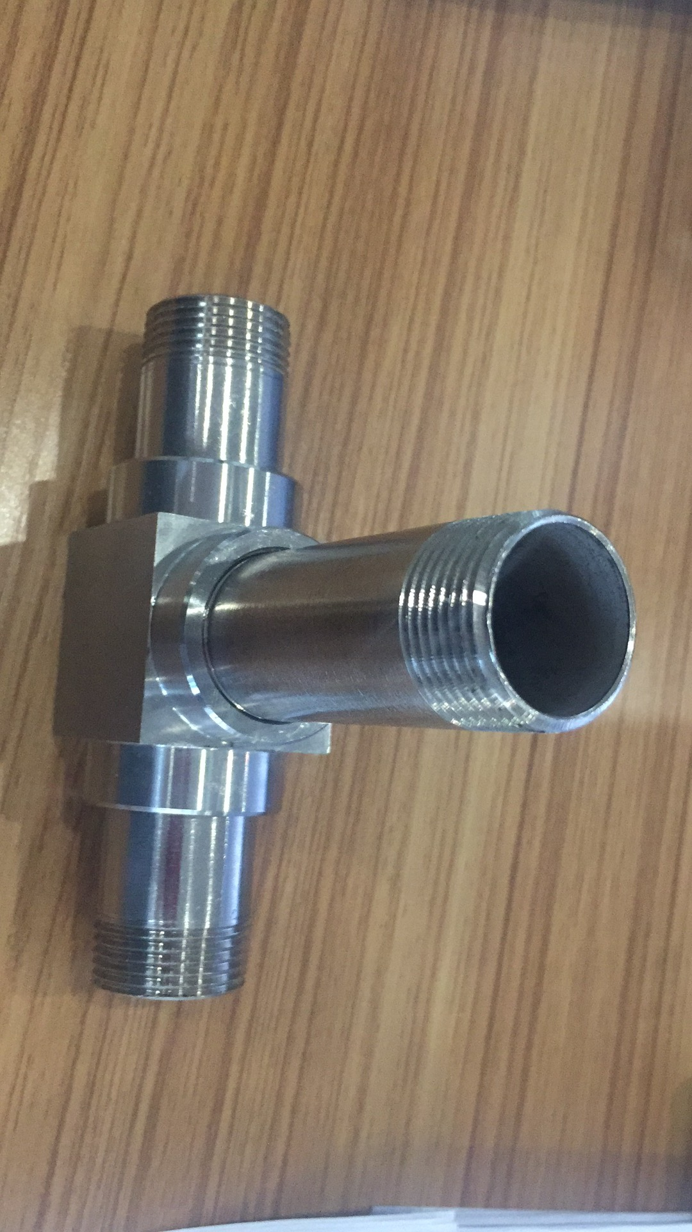
付款方式：
供货周期：

